4.11 Graphique 1
RERS 4.11 Les élèves de SEGPA

[1] Évolution des effectifs de Segpa et de la part qu'ils représentent

 | 2016 | 2017 | 2018 | 2019 | 2020 | 2021 | 2022
Total Segpa | 327 | 324 | 372 | 360 | 354 | 374 | 388
Part des effectifs Segpa sur les formations en collège | 2.5% | 2.5% | 2.9% | 2.7% | 2.7% | 2.8% | 2.9%

► Champ : Région Corse Public + Privé sous contrat.
Lecture : en 2022, 388 élèves sont inscrits en Segpa. Ils représentent 2,9 % de l'ensemble des élèves en formation en collège.
Population concernée : Établissements sous tutelle du MENJ, y compris EREA
Source : SYSCA

4.11 Carte 4
RERS 4.11 Les élèves de SEGPA

[4] Part des élèves de collège inscrits en Segpa, rentrée 2021

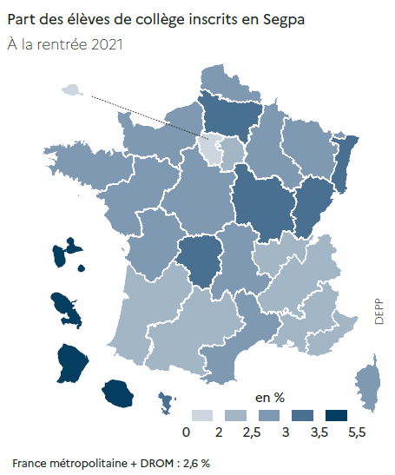
 |  | Effectifs | Part (%)
01 | PARIS | 772 | 0.9 %
25 | VERSAILLES | 5,047 | 1.6 %
10 | LYON | 3,522 | 2.0 %
23 | NICE | 2,085 | 2.0 %
24 | CRETEIL | 5,179 | 2.1 %
16 | TOULOUSE | 3,316 | 2.3 %
02 | AIX-MARSEILLE | 3,497 | 2.3 %
04 | BORDEAUX | 3,851 | 2.3 %
08 | GRENOBLE | 4,187 | 2.4 %
12 | NANCY-METZ | 2,811 | 2.6 %
17 | NANTES | 5,243 | 2.6 %
14 | RENNES | 4,366 | 2.6 %
06 | CLERMONT-FERRAND | 1,673 | 2.7 %
27 | CORSE | 372 | 2.8 %
70 | NORMANDIE | 4,662 | 2.8 %
11 | MONTPELLIER | 3,961 | 2.8 %
19 | REIMS | 1,826 | 2.9 %
13 | POITIERS | 2,448 | 2.9 %
18 | ORLEANS-TOURS | 3,746 | 2.9 %
09 | LILLE | 6,391 | 2.9 %
03 | BESANCON | 1,767 | 3.0 %
43 | MAYOTTE | 946 | 3.2 %
22 | LIMOGES | 986 | 3.2 %
20 | AMIENS | 3,188 | 3.2 %
15 | STRASBOURG | 2,992 | 3.3 %
07 | DIJON | 2,565 | 3.5 %
32 | GUADELOUPE | 875 | 3.6 %
28 | LA REUNION | 2,477 | 4.1 %
33 | GUYANE | 1,208 | 4.9 %
31 | MARTINIQUE | 998 | 5.4 %

 |  |  | DEPP | RERS 2022, DEPP
► Champ : France métropolitaine + DROM, Public + Privé sous contrat.
Population concernée : établissements publics et privés sous contrat dépendant du ministère chargé de l'Éducation nationale (EREA compris).
Source : DEPP / Système d'information Scolarité.

